詳細 調査様式
ＩＣＴ活用工事の活用効果等に関する調査 記入様式 R2版
（１）基本情報
工事名 |  | ○○工事
発注者名 |  | 発注者名リスト |  | プルダウンリスト
施工場所 |  | 島根県 〇〇市 〇〇町 〇〇地内
工期 |  | 平成 年 月 日～平成 年 月 日
発注形態 |  | 発注形態リスト |  | プルダウンリスト
工事概要
主たる工種 | 掘削 | Ｖ＝ ｍ３（Ｈ＝ ｍ）
 | 舗装 | A＝ ｍ２
工事延長 |  | Ｌ＝ ｍ
施工者情報 | 会社名 | ○○(株)
 | 会社所在地 | 島根県 〇〇市 〇〇町 〇〇
 | 回答者氏名
 | 当該工事での貴方の立場 | （例）：現場代理人
 | 電話番号
（２）ＩＣＴ工事の適用範囲
ICT工事の適用範囲 |  | （例）No.◯◯～No.◯◯
延長 |  | Ｌ＝〇〇ｍ
ICT土工（舗装工）の概要 |  | 掘削V＝○○m3（H＝○m）、舗装A＝○○m2、3次元計測面積A＝○㎡
管理測点数 |  | （記入要領）ＩＣＴ土工（舗装工）の対象区間の横断面数を記入。20m毎と変化点の横断面。
※一度の作業面積がどのくらい以上でなければならないと考えるかその他欄に具体的に記載願います。
※どのような作業が連続的にどのくらいの期間発生することが必要かその他欄に具体的に記載願います。
工事範囲に対して部分的な活用に留まった場合はその理由 | 理由を記載して下さい
 |  | その他（詳細にご記入下さい）
 |  | 例）出来形管理の検査は施工プロセス検査として断面毎に行うことから、1度の計測が○m3とTSの方が効率的であったため。 例）隣接工区の施工後高さに応じて擦り付けるため。 例）橋脚・支柱・基礎コンなどの構造物があるため。 例）当該工事区域上部に障害物（○○橋、電力鉄塔等）があり、GPSの測位に支障があったため。 例）まだICT施工に慣れていないことから工事範囲を限定したため。
【イメージ写真】
切土前面に構造物があり、出来形管理ができないため、ＩＣＴ土工の対象から除外した
 | 理由がわかる状況写真を添付してください（複数枚可） | 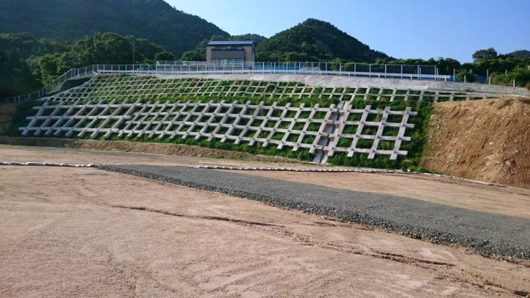 写真添付欄
（３）使用機器の調査
Ｑ 使用したＩＣＴ機器・ソフトウェアを教えてください。
３Ｄ起工測量 | （どちらかを選択）３Dでない通常の起工測量では自社で行っていた・３Dでない通常の起工測量では自社で行っていない |  |  | プルダウンリスト
 | ①使用機器： | （どちらかを選択）自社保有・レンタル |  | プルダウンリスト
 |  | （例）〇〇社製 UAV写真測量システム
 | 作業・操作： | （どちらかを選択）自社・外注 |  | プルダウンリスト
 | 外注先： | （いずれかを選択）レンタル会社・測量会社・コンサル会社 |  | プルダウンリスト
 | 外注費： (単位：万円)
 | ②使用機器： | （どちらかを選択）自社保有・レンタル |  | プルダウンリスト

 | 作業・操作： | （どちらかを選択）自社・外注 |  | プルダウンリスト
 | 外注先： | （いずれかを選択）レンタル会社・測量会社・コンサル会社 |  | プルダウンリスト
 | 外注費： (単位：万円)
 | ③使用機器： | （どちらかを選択）自社保有・レンタル |  | プルダウンリスト

 | 作業・操作： | （どちらかを選択）自社・外注 |  | プルダウンリスト
 | 外注先： | （いずれかを選択）レンタル会社・測量会社・コンサル会社 |  | プルダウンリスト
 | 外注費： (単位：万円)
 | ④使用機器： | （どちらかを選択）自社保有・レンタル |  | プルダウンリスト

 | 作業・操作： | （どちらかを選択）自社・外注 |  | プルダウンリスト
 | 外注先： | （いずれかを選択）レンタル会社・測量会社・コンサル会社 |  | プルダウンリスト
 | 外注費： (単位：万円)
３Ｄ起工測量データの処理 | 使用ソフト： | （例）○○社製 ３D処理システム (ソフト名を記入)
 | 作業・操作： | （どちらかを選択）自社・外注 |  | プルダウンリスト
 | 外注先： | （いずれかを選択）レンタル会社・測量会社・コンサル会社 |  | プルダウンリスト
 | 外注費： (単位：万円)
３Ｄ設計データ作成 | （どちらかを選択）TSを用いた出来形管理の時は自社で行っていた・TSを用いた出来形管理の時は自社で行っていない |  |  | プルダウンリスト
 | 使用ソフト： | （例）○○社製 ３D処理システム (ソフト名を記入)
 | 作業・操作： | （どちらかを選択）自社・外注 |  | プルダウンリスト
 | 外注先： | （いずれかを選択）レンタル会社・測量会社・コンサル会社 |  | プルダウンリスト
 | 外注費： (単位：万円)
設計照査 （3D設計データの修正・数量算出） | 使用ソフト： | （例）○○社製 ３D処理システム (ソフト名を記入)
 | 作業・操作： | （どちらかを選択）自社・外注 |  | プルダウンリスト
 | 外注先： | （いずれかを選択）レンタル会社・測量会社・コンサル会社 |  | プルダウンリスト
 | 外注費： (単位：万円)
ＩＣＴ建設機械による施工 | ①使用機器： | （どちらかを選択）自社保有・レンタル |  | プルダウンリスト
 |  | （例） ○○社 MCブル ○ｔ
 | ICT機器のセットアップ・調整等の運用支援 | （いずれかを選択）自社・レンタル会社・機器メーカー |  | プルダウンリスト
 | 外注費： (単位：万円)
 | ②使用機器： | （どちらかを選択）自社保有・レンタル |  | プルダウンリスト
 |  | （例） ○○社 MCバックホウ ○m3
 | ICT機器のセットアップ・調整等の運用支援 | （いずれかを選択）自社・レンタル会社・機器メーカー |  | プルダウンリスト
 | 外注費： (単位：万円)
 | ③使用機器： | （どちらかを選択）自社保有・レンタル |  | プルダウンリスト

 | ICT機器のセットアップ・調整等の運用支援 | （いずれかを選択）自社・レンタル会社・機器メーカー |  | プルダウンリスト
 | 外注費： (単位：万円)
 | ④使用機器： | （どちらかを選択）自社保有・レンタル |  | プルダウンリスト

 | ICT機器のセットアップ・調整等の運用支援 | （いずれかを選択）自社・レンタル会社・機器メーカー |  | プルダウンリスト
 | 外注費： (単位：万円)
出来高計測 | （どちらかを選択）３Dでない通常の出来高（数量）計測では自社で行っていた・３Dでない通常の出来高（数量）計測では自社で行っていない |  |  | プルダウンリスト
 | ①使用機器： | （どちらかを選択）自社保有・レンタル |  | プルダウンリスト
 |  | （例）〇〇社製 UAV写真測量システム
 | 作業・操作： | （どちらかを選択）自社・外注 |  | プルダウンリスト
 | 外注先： | （いずれかを選択）レンタル会社・測量会社・コンサル会社 |  | プルダウンリスト
 | 外注費： (単位：万円)
 | ②使用機器： | （どちらかを選択）自社保有・レンタル |  | プルダウンリスト

 | 作業・操作： | （どちらかを選択）自社・外注 |  | プルダウンリスト
 | 外注先： | （いずれかを選択）レンタル会社・測量会社・コンサル会社 |  | プルダウンリスト
 | 外注費： (単位：万円)
 | ③使用機器： | （どちらかを選択）自社保有・レンタル |  | プルダウンリスト

 | 作業・操作： | （どちらかを選択）自社・外注 |  | プルダウンリスト
 | 外注先： | （いずれかを選択）レンタル会社・測量会社・コンサル会社 |  | プルダウンリスト
 | 外注費： (単位：万円)
 | ④使用機器： | （どちらかを選択）自社保有・レンタル |  | プルダウンリスト

 | 作業・操作： | （どちらかを選択）自社・外注 |  | プルダウンリスト
 | 外注先： | （いずれかを選択）レンタル会社・測量会社・コンサル会社 |  | プルダウンリスト
 | 外注費： (単位：万円)
出来高計測データの処理 | 使用ソフト： | （例）○○社製 ３D処理システム (ソフト名を記入)
 | 作業・操作： | （どちらかを選択）自社・外注 |  | プルダウンリスト
 | 外注先： | （いずれかを選択）レンタル会社・測量会社・コンサル会社 |  | プルダウンリスト
 | 外注費： (単位：万円)
出来形計測 | （どちらかを選択）３Dでない通常の出来形計測では自社で行っていた・３Dでない通常の出来形計測では自社で行っていない |  |  | プルダウンリスト
 | ①使用機器： | （どちらかを選択）自社保有・レンタル |  | プルダウンリスト
 |  | （例）〇〇社製 UAV写真測量システム
 | 作業・操作： | （どちらかを選択）自社・外注 |  | プルダウンリスト
 | 外注先： | （いずれかを選択）レンタル会社・測量会社・コンサル会社 |  | プルダウンリスト
 | 外注費： (単位：万円)
 | ②使用機器： | （どちらかを選択）自社保有・レンタル |  | プルダウンリスト

 | 作業・操作： | （どちらかを選択）自社・外注 |  | プルダウンリスト
 | 外注先： | （いずれかを選択）レンタル会社・測量会社・コンサル会社 |  | プルダウンリスト
 | 外注費： (単位：万円)
 | ③使用機器： | （どちらかを選択）自社保有・レンタル |  | プルダウンリスト

 | 作業・操作： | （どちらかを選択）自社・外注 |  | プルダウンリスト
 | 外注先： | （いずれかを選択）レンタル会社・測量会社・コンサル会社 |  | プルダウンリスト
 | 外注費： (単位：万円)
 | ④使用機器： | （どちらかを選択）自社保有・レンタル |  | プルダウンリスト

 | 作業・操作： | （どちらかを選択）自社・外注 |  | プルダウンリスト
 | 外注先： | （いずれかを選択）レンタル会社・測量会社・コンサル会社 |  | プルダウンリスト
 | 外注費： (単位：万円)
出来形計測データの処理 | 使用ソフト： | （例）○○社製 ３D処理システム (ソフト名を記入)
 | 作業・操作： | （どちらかを選択）自社・外注 |  | プルダウンリスト
 | 外注先： | （いずれかを選択）レンタル会社・測量会社・コンサル会社 |  | プルダウンリスト
 | 外注費： (単位：万円)
出来形管理資料作成 | 使用ソフト： | （例）○○社製 ３D処理システム (ソフト名を記入)
重機の作業履歴等をクラウド等によりリアルタイムに把握するなど、建機のクラウドサービスの利用 | 利用サービス： | （どちらかを選択）利用した・利用していない |  | プルダウンリスト
 |  | （例）○○社 ○○システム （サービス名を記入）

 | 提供先： | （いずれかを選択）レンタル会社・測量会社・コンサル会社・機器メーカー |  | プルダウンリスト
 | サービス費用： (単位：万円)
（４）ICTの導入効果の調査
Ｑ 下記の①～⑤について、ICT導入によってお感じになった効果をお答えください。
(4)-① 3次元起工測量（ICT手法、従来手法双方に必要となる基準点測量はのぞく）
定量的効果 （省力化） | 計測範囲・面積（㎡） | No.◯◯～No.◯◯、A=○㎡
 | 従来手法での所要時間（当該工事と同等の数量・条件を想定し、ご記入ください） | 計測日数 (単位：日) | ◯◯
 |  |  | 外業○・内業○
 |  | のべ作業工数 (単位：人・日) | ◯◯
 |  |  | 外業○・内業○
 | ICT手法での所要時間 | 計測日数 (単位：日) | ◯◯
 |  |  | 外業○・内業○
 |  | のべ作業工数 (単位：人・日) | ◯◯
 |  |  | 外業○・内業○
定性的な評価 （複数回答可）
 | その他（詳細をご記入ください）
 | （例：「現場作業が大幅に減ったため、作業員の負担が軽減された（測量作業員）」 （例： 「２日程度の講習ですぐに理解出来、実際にやってみたら思いのほか簡単。」 （例：「従来工法では、２人で３日間かかっていた現況の測量が、１日で完了し省力化が図れた。また、各測点毎の断面による点的な管理から面的な管理とする事により、より詳細な計測を行う事が出来た。」 （例：「UAVでなくLSを用いて計測を行う事により、現場上部にある障害物（橋梁、鉄塔等）に影響を及ぼす事なく作業を行う事が出来た。」
【イメージ写真】
可能であれば、人が操縦している状況の写真を添付して下さい。
状況等写真 | ・ＵＡＶ、もしくはＬＳでの測量状況の写真を添付してください（複数枚可） | 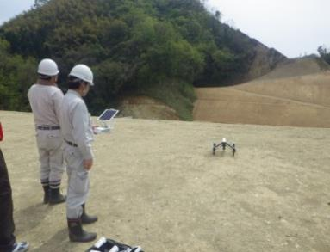 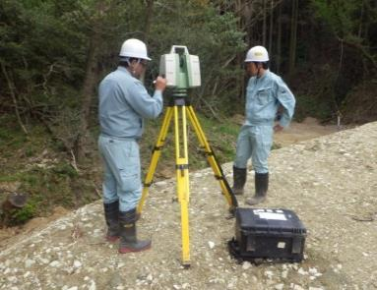 写真添付欄
(4)-② 3次元設計データ作成
定量的効果 （省力化） | 設計データ作成範囲 | No.◯◯～No.◯◯
 | 従来手法での所要時間 （当該工事と同等の数量・条件を想定し、ご記入ください）
 | 起工測量（横断計測）結果の設計横断面上への図化 | 作業日数 (単位：日) | ◯◯
 |  | のべ作業工数 (単位：人・日) | ◯◯
 | 丁張り設置の為の準備計算（TS出来形管理の場合は基本設計データ作成時間） | 作業日数 (単位：日) | ◯◯
 |  | のべ作業工数 (単位：人・日) | ◯◯
 | ICT手法での所要時間
 | 設計図書を基に3D設計データを作成（追加・修正含む） | 作業日数 (単位：日) | ◯◯
 |  | のべ作業工数 (単位：人・日) | ◯◯
 | 3D起工測量結果と3D設計データの重ね合わせ（追加・修正含む） | 計測日数 (単位：日) | ◯◯
 |  | のべ作業工数 (単位：人・日) | ◯◯
定性的な評価 （複数回答可）
 | その他（詳細をご記入ください）
 | （例： 「○日程度の講習ですぐに理解出来、実際にやってみたら思いのほか簡単。」 （例：「３次元化することで事前にシミュレーションが出来た。」 （例：「ソフトウェアの操作習熟に時間がかかった。」 （例：「構造物が多く、３次元設計データを作成するのが困難であった。」 （例：「ハイスペックのパソコンを準備する必要がある。」
【イメージ写真】
人が作業しているような写真をお願いします。可能であれば、ＰＣ画面の写真も。
※添付のイメージ写真は、ＩＣＴ土工の打合せの写真です。
状況等写真 | 作業状況写真を添付してください （複数枚可） | 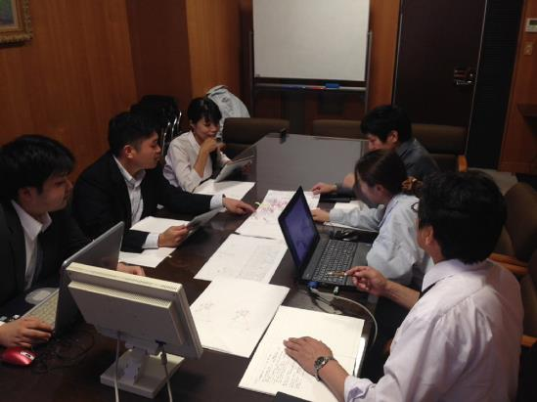 写真添付欄
(4)-③ ICT建設機械による施工
定量的効果 （省力化） | 従来施工での施工日数（当該工事と同等の数量・条件を想定し、ご記入ください） | 建機拘束日数 (単位：日) | ◯◯
 |  | のべ建機稼働日数 (単位：台・日) | ◯◯
 | 日当たり施工量（当該工事と同等の数量・条件を想定し、ご記入ください）
 |  | 従来施工 (単位：m3/日) | ◯◯
 | 従来施工での丁張り設置（当該工事と同等の数量・条件を想定し、ご記入ください） | 作業日数 (単位：日) | ◯◯
 |  | のべ作業工数 (単位：人・日) | ◯◯
 | ICT施工での施工日数 | ICT建機拘束日数 (単位：日) | ◯◯
 |  | のべICT建機稼働日数 (単位：台・日) | ◯◯
 | 日当たり施工量 | 実施工 (単位：m3/日) | ◯◯

 | ICT手法でのキャリブレーション、ローカライゼーション、法面点検等 | 作業日数 (単位：日) | ◯◯
 |  | のべ作業工数 (単位：人・日) | ◯◯
定性的な評価 （複数回答可）
 | その他（詳細をご記入ください）
 | （例：「丁張り作業が無くなったため、大幅に手間が軽減した（作業員）」 （例：「出来形の精度が上がった」 （例：「重機周りの作業が激減し、安全性が高まった。精神的負担も軽減した」 （例：「入職2年目だが、これまで熟練工でしか出来ないと考えていた法面成型作業が綺麗に出来た」
MCバックホウ(0.8m3級)を活用
【イメージ写真】
ＩＣＴ建設機械での施工状況写真を添付して下さい。
状況等写真 | ・ＩＣＴ建機での施工状況やできばえの写真を添付してください （複数枚可） | 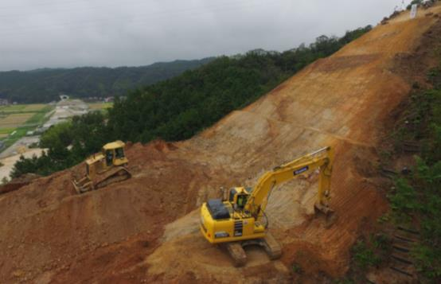 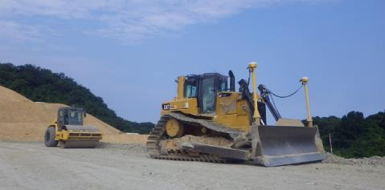 写真添付欄
(4)-④ 3次元出来型管理等の施工管理（出来形計測は出来形管理資料作成にかかる一切の作業を対象として記載）
定量的効果 （省力化） | 従来手法での出来形計測（当該工事と同等の数量・条件を想定し、ご記入ください） | 作業日数 (単位：時) | ◯◯
 |  |  | 外業○・内業○
 |  | のべ作業工数 (単位：人・時) | ◯◯
 |  |  | 外業○・内業○
 | 従来手法での実地検査（当該工事と同等の数量・条件を想定し、ご記入ください） | 作業日数 (単位：時) | ◯◯
 |  |  | 外業○・内業○
 |  | のべ作業工数 (単位：人・時) | ◯◯
 |  |  | 外業○・内業○
 | ICT手法での出来形計測 | 作業日数 (単位：時) | ◯◯
 |  |  | 外業○・内業○
 |  | のべ作業工数 (単位：人・時) | ◯◯
 |  |  | 外業○・内業○
 | ICT手法での実地検査 | 計測日数 (単位：時) | ◯◯
 |  |  | 外業○・内業○
 |  | のべ作業工数 (単位：人・時) | ◯◯
 |  |  | 外業○・内業○
定性的な評価 （複数回答可）
 | その他（詳細をご記入ください）
 | （例：「○日程度の講習ですぐに理解できて、実際にやってみたら思いのほか簡単だった。」 （例：「従来の測量では○日程度かかる測量も○日で完了した。」 （例：「測量機器の据え替え回数が激減し、作業効率が上がった。」 （例：「現場作業が大幅に減ったため、作業員の負担が軽減された。（測量作業員）」 （例：「施工延長が短かったので効果があまり出なかった。」
【イメージ写真】
人が作業しているような写真をお願いします。
状況等写真 | ・ＧＮＳＳローバ等による検査状況(可能な場合）、ＵＡＶもしくはＬＳでの出来形管理の写真を添付してください （複数枚可） | 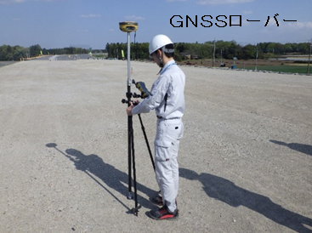 写真添付欄
(4)-⑤ 3次元データの納品
定量的効果 | 従来手法での成果品作成・整理（当該工事と同等の数量・条件を想定し、ご記入ください） | 作業日数 (単位：時) | ◯◯
 |  | のべ作業工数 (単位：人・時) | ◯◯
 | ICT手法での成果品作成・整理 | 作業日数 (単位：時) | ◯◯
 |  | のべ作業工数 (単位：人・時) | ◯◯
定量的評価 | 従来手法での提出物枚数（当該工事と同等の数量・条件を想定し、ご記入ください） | ・工事完成図○○枚 ・出来形管理資料○○枚
 | ICT手法での提出物枚数 | ・工事完成図○○枚 ・出来形管理資料○○枚
定性的評価 | その他（詳細をご記入ください）
 | （例：「作業員の労力が軽減され、納品データの作成時間も早くなった。」 （例：「成果物の作成・整理にかかる時間及び提出物が軽減された。」 （例：「データ量が増加したため時間がかかった。」
【イメージ写真】
納品したＤＶＤ（サイズも）、（あれば）紙ベース資料を写真に撮ってください。
例） ＤＶＤ×２枚（６ＧＢ）、出来形管理図表 など。
状況等写真 | ・成果品の写真を添付してください （複数枚可） | 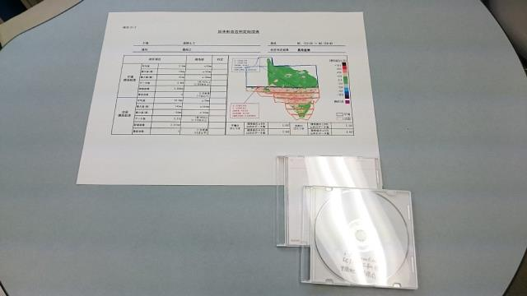 写真添付欄
(4)-⑥ その他（重機の位置情報をリアルタイムに収集するクラウド等を利用した精緻な工程管理等）
そのほかの技術の 概要と効果 （自由記入） | （例：「発注者とクラウドで工事進捗状況を共有することで、発注者への進捗説明作業が○人日分削減できた。」 （例：「発注者とのコミュニケーションが円滑となり、待ち時間が○日縮減した。」 （例：「日々の施工量がクラウドで把握でき、工程の遅延がなかった。」
【イメージ写真】
各現場で、工夫しているＩＣＴ活用の事例があればお願いします。
写真は、３次元モデリングソフトを活用し、日々の工程管理に役立てている事例
状況等写真 | ・上記自由記入項目の状況がわかる写真を添付して下さい。 | 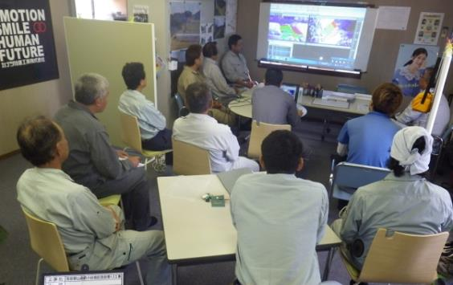 写真添付欄
(4)-⑦ その他（ICT施工実施に関する導入動機等）
導入の動機
 | ICT施工導入した動機を自由に記入ください
 | （例：「ICT施工に慣れるため。」 （例：「ICT施工により現場の効率化を図ろうとしたため。」 （例：「安全性が高いため。」
(4)-⑧ ICTを活用したそれぞれの用途について、ＩＣＴの満足度を５段階で評価してください。
3次元起工測量
3次元設計データ作成
ICT建設機械による施工
3次元出来形管理等の施工管理
3次元データの納品
(4)-⑨ ICTによって得られた効果をお答えください。
3次元データの利活用による効果
 | 上記以外で特筆すべき点があれば記載願います（自由回答欄） ※また、上記効果について可能な限り定量的にお示し下さい。
 | （例：「排水の取り合いが事前に確認出来たため容易に排水計画が出来た。」 （例：「平面でしかわからなかったことが、３次元でわかるようになったため、仕上がり状況が今まで以上に予測できた。」 （例：「ブルドーザのMC敷き均しは特筆すべきものがある。誰でも再現性を持って精度良く施工できた。」 （例：「施工の見える化が実現できた。」
ＩＣＴ機器の応用による効果
 | 上記以外で特筆すべき点があれば記載願います（自由回答欄）
 | （例：「毎月初めにドローンで定点観測を行い進捗状況を詳細に把握することができた。」 （例：「隣接工区との境界線の位置が現地で容易に復元できた。」 （例：「UAVでの撮影写真を打ち合わせ資料として使用することができた。」 （例：「地元協議の資料として使用することができた。」
ＩＣＴ活用工事の実施に伴う効果
 | 上記以外で特筆すべき点があれば記載願います（自由回答欄）
 | （例：「今後もさらなるICT人材育成のため社内研修や講習等の取り組みが必要」 （例：「若手の技術者が３次元データの設計に興味を持った。」 （例：「リクルートに役立った。」
その他の効果、工夫事例、注意事項など | （自由回答欄）
 | （例：「土工の施工効率が上がったため、それに対応するダンプの運用を図るべく運行管理システムを活用し、ダンプの走行状況を把握した。」
（５）改善要望等の調査
Ｑ 次の受注機会で再度ICTを導入するためには、どこを改善する必要がありますか？ 起工測量、設計照査・施工計画、施工、出来高部分払、検査の各段階についてお答えください（複数選択可）
(5)-① 3次元起工測量
改善要望 （複数回答可）
 | 上記以外で特筆すべき点があれば記載願います（自由回答欄）

状況等写真 | ・上記「改善要望」の状況がわかる写真も可能であれば添付してください。 | 写真添付欄
(5)-② 3次元設計データ作成
改善要望 （複数回答可）
 | 上記以外で特筆すべき点があれば記載願います（自由回答欄）
 | （例：「従来の発注図の横断図・縦断図の整合が出来ていない場合があるので、まず発注者で確実に照査して欲しい。」
状況等写真 | ・上記「改善要望」の状況がわかる写真も可能であれば添付してください。 | 写真添付欄
(5)-③ ICT建設機械による施工
改善要望 （複数回答可）
 | 上記以外で特筆すべき点があれば記載願います（自由回答欄）
 | （例：「ICT建機のリース費用が大きく、休日分も原価として発生するため、不稼働日を積算に反映して頂きたい。」
状況等写真 | ・上記「改善要望」の状況がわかる写真も可能であれば添付してください。 | 写真添付欄
(5)-④ 3次元出来形管理等の施工管理
（※）発注者側の対応として、修補の指示なのか、管理断面管理への変更で済んだかについて自由回答欄に記載下さい。
改善要望 （複数回答可）
 | 上記以外で特筆すべき点があれば記載願います（自由回答欄）
 | （例：「降雪等によりUAV出来形計測が不可能となった場合、面的な管理としてTS測量機器を使用する際の測定頻度（1m2当たり1点）を」 （例：「実施するとなると作業手間が多くなり効率化には繋がらないため、冬期のUAV測量に対する対策が必要と思う。」
状況等写真 | ・上記「改善要望」の状況がわかる写真も可能であれば添付してください | 写真添付欄
(5)-⑤ 3次元データの納品
改善要望 （複数回答可）
 | 上記以外で特筆すべき点があれば記載願います（自由回答欄）
 | （例：「二重納品を求められた。」 （例：「データ容量が大きいためブルーレイやハードディスクでの納品を認めて欲しい。」
状況等写真 | ・上記「改善要望」の状況がわかる写真も可能であれば添付してください。 | 写真添付欄

（参考）3D起工測量
（参考）【３Ｄ起工測量について】
UAV本体、LS本体、写真測量ソフトウェア、点群処理ソフトウェアを既に保有されている測量会社やコンサルタントに外注される場合は、その外注費用は発注者で負担します。
一方、自社でこれらの機器やソフトウェアを購入し、講習費用を払い、サポートを受けられる場合は、以下の項目が発注者の負担対象となります。
(1)計測計画の立案（施工計画書作成費用は除く）に係る費用（例えば飛行計画立案、ＵＡＶ飛行に係る手続き費用）
(2)標定点や検証点の設置に要した費用
(3)ＵＡＶやＴＬＳを使用した現地計測に係る費用
(4)写真測量ソフトウェアを使用して作業した費用
(5)点群処理ソフトウェアを使用して作業した費用
(6)以上の項目を実施した期間日数分の機器・ソフトウェアの保守・サポート費用
(7)施工計画書作成費用や精度確認結果報告書作成費用は技術管理費に含まれるものから費用の負担はしません。

